FIC TEC SOL 1 (PEDs)
FICHA TÉCNICA | MEDIDAS PLATAFORMA |  |  | MEDIDAS PEDS
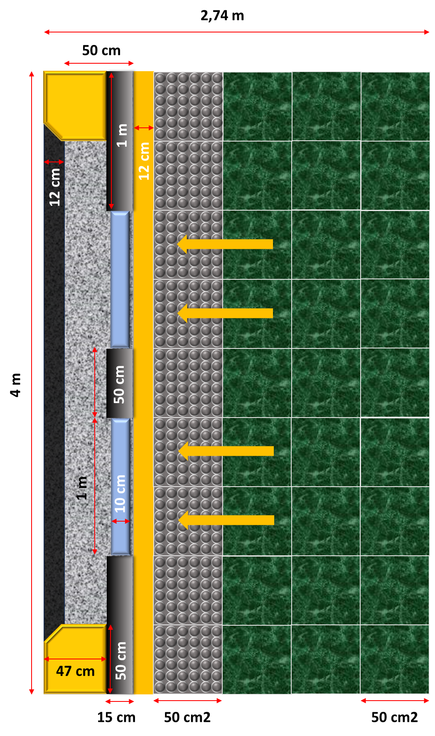
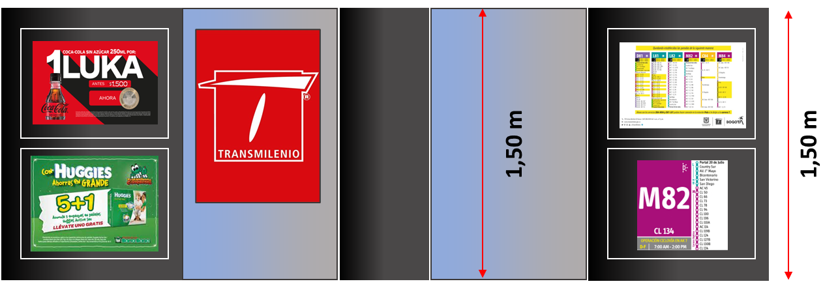
CARACTERÍSTICAS MECÁNICAS
Rendimiento mecánico: *Resiste un empuje de un grupo de personas de 3000 N/m lineales* aplicado a 1100 mm del suelo* según NF P01-013. *Resiste un impacto de 700 J con una bolsa estándar M50 (50 kg de cuentas de vidrio templado) según NF P08-301.

NOTAS:
*3000 N/m lineales: Aquí se especifica la cantidad de fuerza que puede resistir. "N" es la abreviatura de Newton, que es la unidad de fuerza en el Sistema Internacional de Unidades. "3000 N/m lineales" significa que la estructura puede resistir una fuerza de 3000 Newtons distribuida a lo largo de cada metro lineal de la estructura. Es decir, si tienes una barrera de 2 metros, debería ser capaz de resistir un total de 6000 Newtons (3000 N/m x 2 m).
*Aplicado a 1100 mm del suelo: Esta parte de la frase especifica el punto de aplicación de la fuerza. 1100 mm (o 1.1 metros) del suelo indica que la fuerza se aplica a esa altura desde el suelo. En otras palabras, si un grupo de personas empujara la estructura, deberían hacerlo a una altura de 1.1 metros desde el suelo para que la estructura pueda resistir la fuerza especificada de 3000 N/m.
*Resiste un impacto de 700 J: Esto indica que el objeto o estructura en cuestión tiene la capacidad de soportar un impacto que libera una energía de 700 Joules (J). El Joule es la unidad de energía en el Sistema Internacional de Unidades. En este contexto, se refiere a la energía cinética que tiene un objeto en movimiento justo antes de impactar contra otro objeto. |  |  | PEDS
*Con una bolsa estándar M50 (50 kg de cuentas de vidrio templado): Aquí se especifica con qué se realiza el impacto. En este caso, se utiliza una bolsa estándar M50 que contiene 50 kg de cuentas de vidrio templado. El vidrio templado es un tipo de vidrio tratado térmicamente para aumentar su resistencia. Las "cuentas" son pequeñas piezas o esferas de este material. La bolsa llena de estas cuentas se utiliza para simular un impacto en pruebas de resistencia.

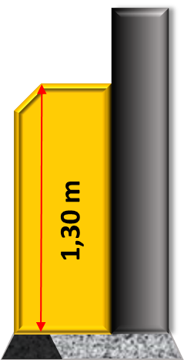
CARACTERÍSTICAS FÍSICAS
Puerta abatible: tipo de puerta que se abre y cierra por medio de mecanismos alrededor de un eje vertical. Para este caso es corrediza por medio de mecanismos eletrónicos y que al abrirse se resguarda en la cabina del tragaluz.
Tragaluz: cabidad o coraza superficial que resguarda y proteje los mecanismos de la puerta abatible y la propia puerta abatible.

RENDIMIENTO DEL OPERADOR
Velocidad de apertura: 2,5 segundos por puerta (velocidad ajustable).*
Velocidad de cierre: 3,5 segundos por puerta (velocidad ajustable).* |  | PEDS | PEDS
Fuerza máxima de cierre: 450 N.
Energía máxima de cierre: 20 J.
La apertura de las hojas debe estar sincronizada con las puertas del bus.
Alimentación de la fachada en baja o muy baja tensión (230 V o 48 V corriente alterna).
NOTAS:
*Las velocidades de apertura y cierre no están configuradas a su máximo rendimiento por razones de seguridad evidentes. Las curvas de velocidad pueden configurarse para un movimiento suave que se adapte a la frecuencia de apertura de las puertas del bus. Su velocidad está condicionada al peso de las puertas y a la restricción de 20 julios.

OPCIONES
Iluminación del pasillo incluida: Bandas verticales de luces LED indican el estado del módulo. Cada módulo de puerta de pantalla de plataforma puede ser disociado.*
Pantallas informativas o publicitarias: *Pantalla publicitaria y/o de información para el viajero en el tragaluz. *Revestimiento aislante de alto rendimiento RILSAN.* | Soporte PEDS
NOTAS:
*La palabra "disociado" en este contexto sugiere que cada módulo de puerta puede operar o ser tratado de manera independiente de los demás. Esto podría ser útil en situaciones donde una puerta específica necesita mantenimiento o reparación, permitiendo que esa puerta en particular sea apagada o aislada sin afectar el funcionamiento de las demás puertas en la estación.
*Rilsan es una marca registrada que se refiere a un tipo específico de polímero, conocido técnicamente como poliamida 11 (PA11). Es un bioplástico derivado del aceite de ricino. Rilsan es conocido por sus excelentes propiedades de resistencia al desgaste, flexibilidad, resistencia química y propiedades de aislamiento. Es utilizado en una variedad de aplicaciones, desde tuberías y mangueras hasta revestimientos protectores.

ENTORNO
Vida útil: 30 años.
Temperatura: -25°C a 55°C.
Humedad: 5% a 90%.
Compatibilidad electromagnética: EN 50121-4, EN 61000-6-2 y EN 61000-6-4. La fachada no bloquea las ondas electromagnéticas (por ejemplo, no interrumpe la red 4G).

Adaptado de: https://www.portalp.com/platform-screen-door/?lang=en

FIC TEC SOL 3 (BARANDAS)
FICHA TÉCNICA | VISTA LATERAL DE LAS BARANDAS
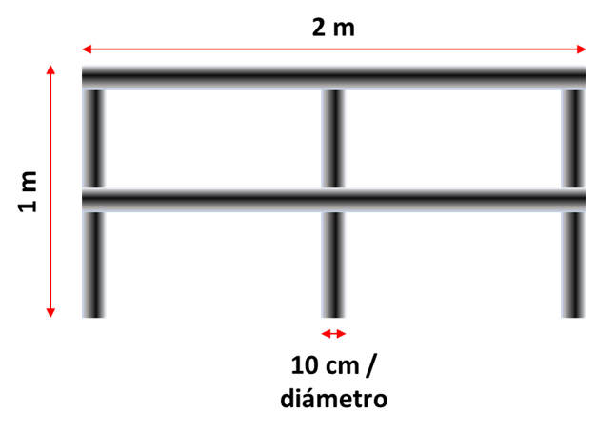
Descripción General
Uso Previsto: Barandas de acero inoxidable para organizar filas y facilitar el acceso a buses, especialmente para personas en sillas de ruedas o con coches para bebés
Ubicación: Pasillo de acceso a buses
Dimensiones del pasillo: Mínimo 2 metros de largo; ancho igual al de las compuertas del bus
Dimensiones del pasillo: 1.50 metros de alto
Dimensiones del tubo de baranda: 10 centimetros de diametro

Costos Estimados de Implementación
Precio Unitario: $910,000 por baranda
Número Total: 4 barandas.
Costo Total: $3,640,000 (4 x $910,000)

Costos de Instalación
Mano de Obra: Estimado de $100,000 por baranda
Materiales Adicionales y Herramientas: Estimado de $20,000 por baranda
Costo Total de Instalación: $480,000 (4 x $120,000)
Costo Mantenimiento Anual: $30,000 | VISTA AÉREA DE LAS BARANDAS INSTALADAS

Resumen del Costo Total Estimado
Costo Total de Barandas: $3,640,000
Costo Total de Instalación: $480,000
Costo Anual de Mantenimiento: $30,000
Costo Inicial Total (Barandas + Instalación): $3,640,000 + $480,000 = $4,120,000

Adaptado de: https://listado.mercadolibre.com.co/pasamanos-escaleras

